Feuil1
Programmation script pour le front-end |  |  | Programmation script pour le back-end

 | JavaScript |  |  | PHP

 | dans le body fichier externe | <script type="text/javascript" src="scripts.js"> </script>
 | Convention écriture (en CamelCase) | MonMot
 | Convention écriture (en lowerCamelCase) | monMot
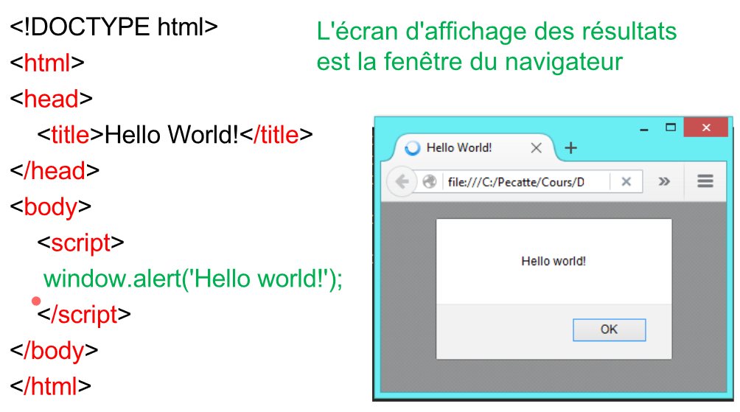

 | commande / syntaxe etc… | résultat / commentaires
 | window.alert(); | fenêtre pop-up

 | // xxxxxxxxxxxxxxxx | commentaire sur une ligne
 | /* xxxxxxxxxxxxxxxxxxxxxxx */ | commentaire sur plusieurs lignes

 | let | déclaration variable
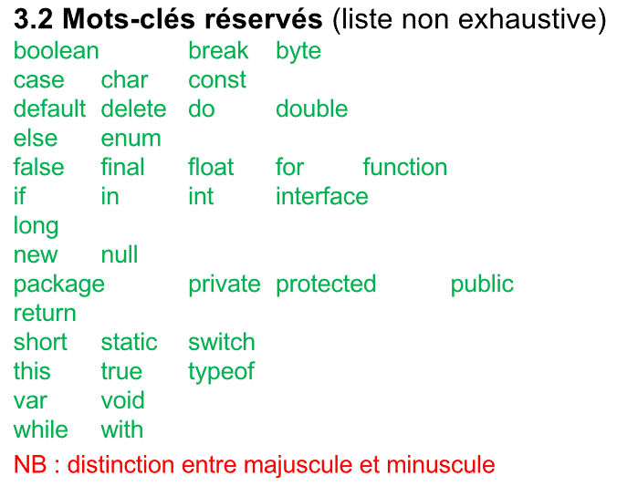
 | boolean | true / false
 | number (sur 64 bits) | 10 -3 10e2 etc…
 | string (chaine de caractère) | "bonjour" "test" "\t"
 | array | let tableau = [xxx,xxx,xxx … ]
 | object | {xxx}

 | false, null, undefined, ", 0 , Nan (Not a Number) | variable false
 | const NB_MOIS=12 | déclaration constante

 | moyenneNotes | id variable
 | MOYENNE_NOTES | id constante
 | Moyenne_Notes | ne respecte pas les conventions
 | moyenneNote() | fonction
 | _moyenneNotes | variable (respecte la convention "_" --> variable "privée pour le programmeur")
 | moyenneNotes. | ne respecte pas les conventions + erreur due au point
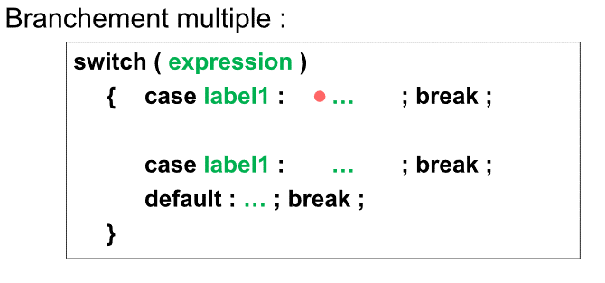
 | arithmétique | + - * / % (modulo)
 | comparaison | <, >, <=, >=, == (identique), ===(valeurs et types identiques), !=
 | logiques | &&(et), ||(ou), !(négation)
 | opérateur | typeof variable --> 'number' 'string' 'boolean' 'undefined' 'function' 'object'

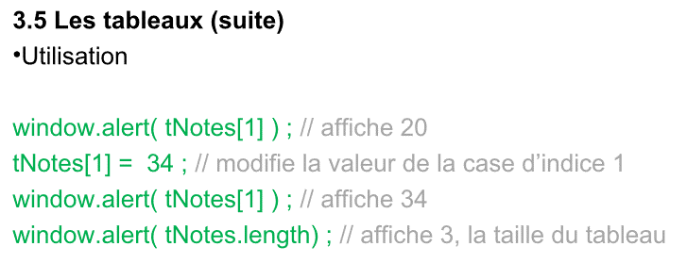
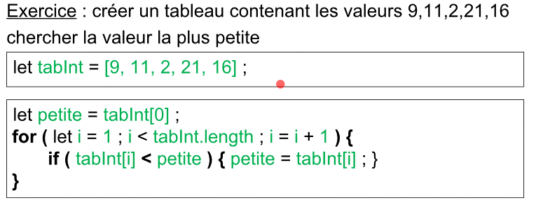
 | if(xxx){ … } | si
 | if(xxx) { … } else { … } | si sinon si

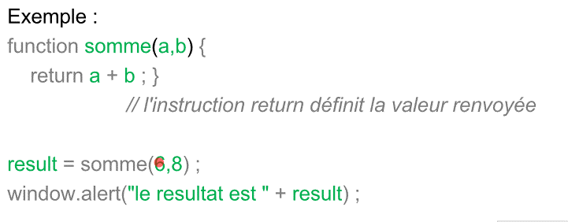
 | let tableau = []; | tableau vide
 | let tableau = [12,20,11]; | tableau complété dans les premières cases
 | let tab; | tab est une variable
 | tab=[] | tab devient un tableau

 | objet = regrp des propriétés (attributs) caractérisanr une entité | window (objet existant prédéfini) --> fenêtre du navigateur
 | objet à déclarer | let objet = { attribut1 : valeur1, attribut2 : valeur2 }

 | length | donne la longueur
 | nom.length | donne la longueur de la variable nom

 | prompt | même utilitée que "entrer()"
 | Number(prompt(…)) | entrer un nombre

 | let age_string = prompt("Quel est votre age ?"); | age_string sous forme de chaîne
 | let age_number = Number(age_string); | conversion de age_string en nombre

 | "…" + "…" | concaténation
 | nom + prénom | LéoMaurel
 | nom + " " + prénom | Léo Maurel
 | nom + "-" + prénom | Léo-Maurel

 | charAt(0); | caractère a la position 0
 | nom.charAt(0); | Pour Maurel --> M
 | nom.charAt(nom.length-1); | Pour Maurel --> l
 | nom[0]; | équivalent de nom.charAt(0)

 | indexOf("...") | donne la position de "…"
 | nom.indexOf("m") | pour Maurel --> 0 (donne la première si doublon)

 | substring(a, b) /!\ [a;b[ (b n'est pas compris) | retourne une sous chaine d'une chaine
 | nom.substring(1, 3) | retourne un sous chaine. Pour Maurel --> "au"

 | let email = prompt("votre email"); | entrée d'un email
 | let indice = email.indexOf("@"); | recherche du "@" si pas "@" indexOf = -1

 | phrase.replace("a", "b") | remplace "a" par "b"
 | phrase="bonjour"
 | phrase.replace("jour", "soir") | bonsoir

 | PHP

